集中控制器-调灯
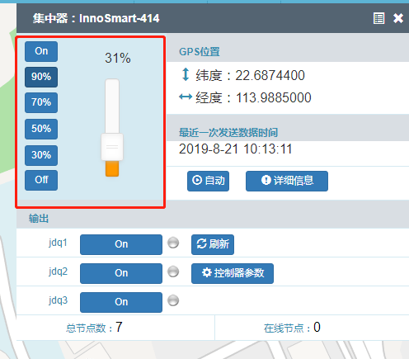
入参：
ID:
414
Code:
3
PotID:
0
AB:
3
DIM:
50 | 50亮度

Sheet1
源设备
webConsole
摄像头 sn1

控制流
控制指令
盒子
物联网平台
应用平台
控制流
摄像头 sn2
控制策略

摄像头 sn3
直播
实时流
流媒体服务
rtmp服务(nginx)
实时流
摄像头 sn ... sn……
点播

设备编码管理
用户定义产品 | 系统行为的一种定义，数据维度为型号

字段 |  | 来源
产品名称 * : |  | 系统录入
设备码编号 * : |  | 系统录入 | 每种型号对应一个唯一设备码编号
产品分类 * : |  | 系统录入 | 同一分类下可以有很多产品
产品型号 * : |  | 系统录入 | 每种产品需要定义一个唯一的型号
调光下限值（%） * |  | 系统录入 | 整形值

灯设备1（节点）

产品型号1

产品型号2
灯设备1

设备分类

灯设备1
产品型号3

 |  | 设备码编号
 |  | 调光值下限

物理架构及流程
主机

PLC控制器
PLC控制器
 |  | 创智慧PLC

单灯控制器
单灯控制器
单灯控制器
灯控制器
灯控制器

继电器

灯
灯
灯
灯
A路 -灯
B路 -灯

 | 双灯 |  | 单灯

